Dec. conformidade_módulo C_MPG
<designação da instalação> Tipo C (MPG) - Requisitos Técnicos

Fonte Primária:
Fornecedor:
Número série:
ID Mod. Gerador (SIT):
Coord. Geográficas:
Data ligação:
Data Desligação:
O módulo parque gerador (MPG) cumpre o os requisitos técnicos conforme definido no regulamento Europeu 2016/631 e ainda os requisitos não exaustivos conforme discriminado:
(*) deverá ser identificada a página e ponto onde é efetuada a evidência da informação
Requisito |  |  | Condição |  | Certificação (*) |  |  | Derrogação
 |  |  |  |  | Certificado (nome do documento) | Página | Prazo | Derrogação | Prazo
Frequencia | 13(1) | Frequência | Permanece ligado à rede elétrica e a operar de forma adequada para taxas de variação de frequência iguais ou inferiores a 2 Hz/s, medidas num intervalo de tempo móvel de 500 ms.
 |  |  | Permanece ligado à rede elétrica e a operar de forma adequada para taxas de variação de frequência iguais ou inferiores a 2 Hz/s, medidas num intervalo de tempo móvel de 500 ms.
 | 13(2) | Modo limitadamente sensível à frequência em sobrefrequências (MLSF-O), | Tem capacidade de ativar uma resposta da potência ativa à frequência de acordo com a figura 1, para um limiar de frequência igual a 50.2 Hz e uma regulação de estatismo regulável entre 4 e 6 % | 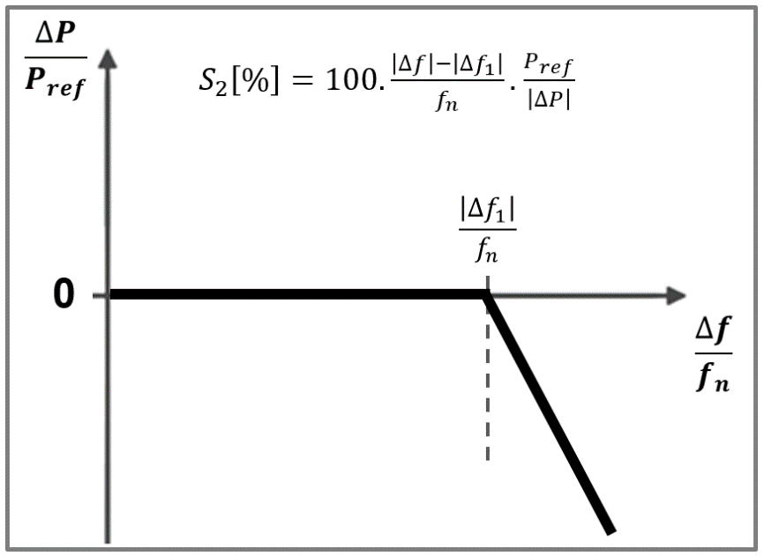
 |  |  | Uma vez atingido o nível mínimo regulado, o módulo gerador é capaz de continuar a funcionar a esse nível/continuar a reduzir potência
 | 13(4) 13(5) | Redução admissível de potência ativa em função da queda da frequência | Cumpre a redução admissível de potência ativa a partir da produção máxima, em função da queda da frequência abaixo de 49 Hz, à taxa de 2 % da capacidade máxima a 50 Hz por queda de frequência de 1 Hz | 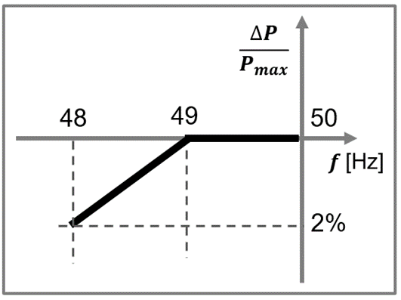
 |  | Condições em que os módulos geradores são capazes de se ligar automaticamente à rede | Tem capacidade de se ligar automáticamente à rede dentro da gama 47,5 Hz e 51,5Hz, cumprindo o gradiente máximo de aumento de potência ativa de _______ conforme definido no acordo de ligação
 | 15 (2) c) | Modo limitadamente sensível à frequência em subfrequências (MLSF-U) | Tem capacidade de ativar uma resposta da potência ativa à frequência de acordo com a figura 4, para um limiar de frequência igual a 49.8 Hz e uma regulação de estatismo regulável entre 4 e 6 % | 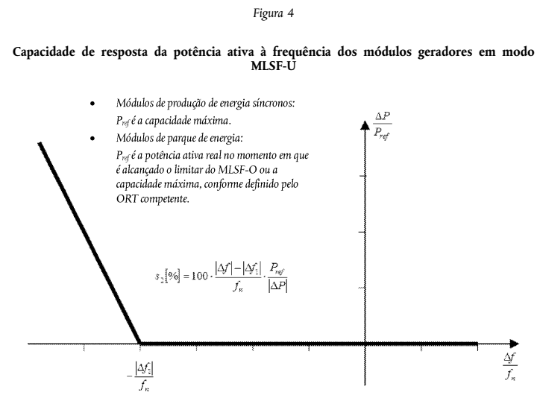
 | 15 (2) d) | Resposta da potência ativa à frequência, em modo de funcionamento sensível à frequência (MSF): | Cumpre os valores definidos para os parâmetros relativos à resposta da potência ativa à frequência, em modo de funcionamento sensível à frequência (MSF), nas tabelas 2 e 3. Tem capacidade de gerar uma resposta plena da potência ativa à frequência durante um período mínimo de 15 minutos. O início da activação de injecção de potência ativa ocorre com atraso máximo de 500 ms, no caso dos módulos de produção de energia sem inércia, e de 2 s, no caso dos módulos de produção de energia com inércia. | 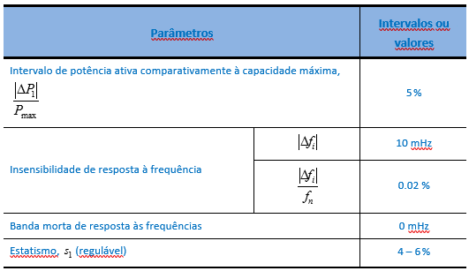 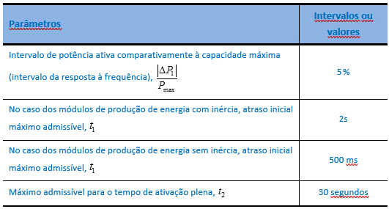
 | 21 (2) | Inércia Sintética | Requisito não obrigatório (no entanto caso seja presente uma proposta, será avaliada a possibilidade e as condições de aplicação deste requisito considerando as características da rede informadas no acordo de ligação)
Robustez | 14 (3) 16(3) | Resposta a cavas de tensão | Tem capacidade de se manter ligado à rede perante cavas de tensão decorrentes de defeitos trifásicos simétricos e assimétricos (envolvendo ou não a terra), sempre que a tensão, no ponto de ligação, esteja acima das curvas apresentadas na ilustração 1 e tabela 2. | 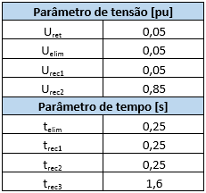 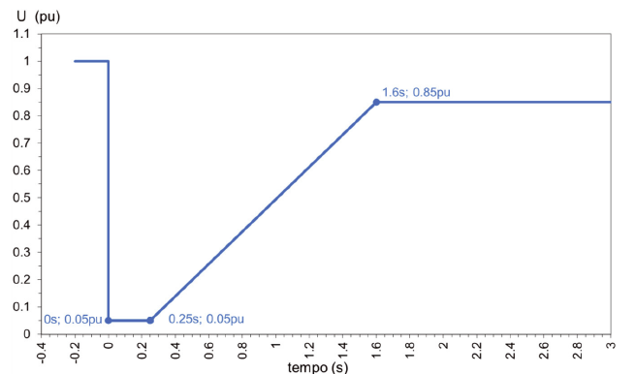
 | 20 (3) | Recuperação da potência ativa após defeito | Tem capacidade de após a eliminação do defeito e início da recuperação da tensão, no ponto de ligação do módulo gerador, de a potência ativa produzida recuperar a 95% da potência ativa antes do defeito num tempo inferior a 1 segundo. O tempo de estabelecimento para alcançar a potência ativa antes do defeito é inferior a 2 segundos adicionais.
Estabilidade de tensão | 20 (2) a) | Fornecimento de Potência reativa | Cumpre o perfil de fornecimento de potência reativa nos termos da ilustração 10 | 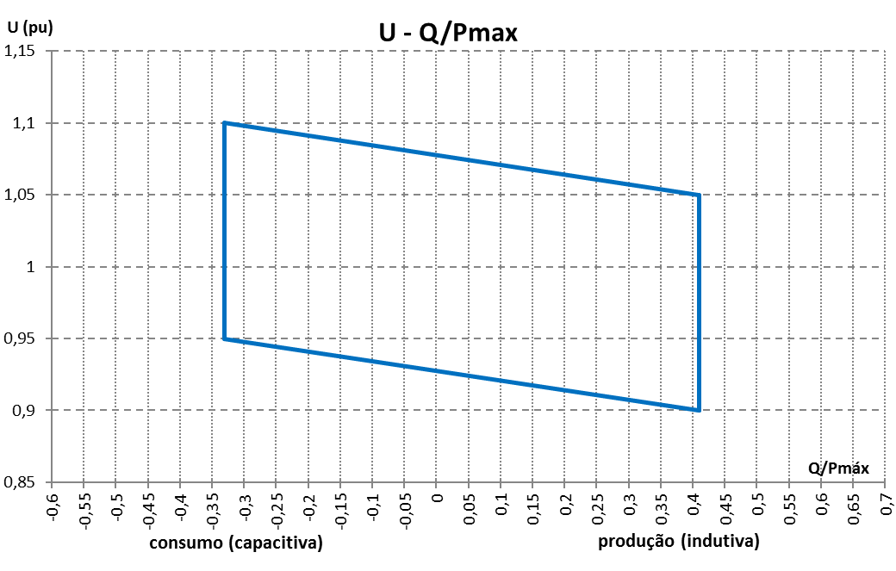
 | 20 (2) b) e c) | Fornecimento de Potência reativa | Cumpre a injeção rápida de corrente reactiva no ponto de ligação durante um defeito simétrico ou assimétrico tendo como referência a norma prEN 50549-2 e nos termos do Artigo 20 (2) b) e c). Cumpre a capacidade de ativar a injeção rápida de corrente reativa sempre que que se verifique a tensão no ponto de ligação do MPG fora dos limites estáticos de tensão ou variação brusca de tensão. | 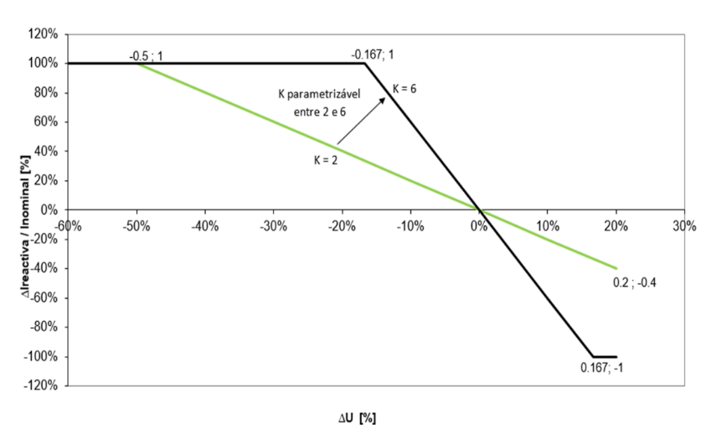
 |  |  | Cumpre o ajuste dos limites estáticos de tensão entre 80% a 100 % UN (limiares subtensões) e 100% a 120% UN (limiares sobretensões) tendo sido ajustados conforme a parametrização definida. Tem capacidade de configração de uma banda morta dinâmica dentro do intervalo 5%≤ΙΔUΙ≤15%, tendo sido ajustado conforme parametrização solicitada. A injeção rápida de corrente reativa é definida como uma corrente adicional à situação de pré-defeito, de acordo com os valores mínimos estabelecidos na figura e até ao limite das capacidades do MPG. Tem capacidade de injeção rápida de corrente reativa até ao valor limite de corrente do equipamento.
 | 21 (3) b) | Fornecimento de Potência reativa | Cumpre o perfil de fornecimento de potência reativa, na situação de funcionamento à máxima capacidade (Pmáx. ‑ potência ativa máxima) e num contexto de tensão variável dentro dos limites do perfil U‑Q/Pmáx. apresentado na figura 12. Caso esteja ligado à rede através de transformação com regulação de tomadas em carga, e para valores de tensão entre 0,90 e 0,95 pu, é admissível o tempo de 60 s. | 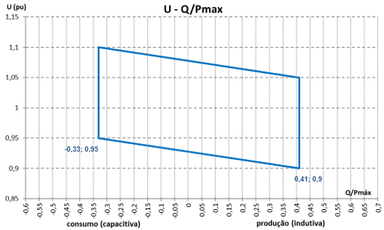
 | 21 (3) c) | Fornecimento de Potência reativa | Tem a capacidade de fornecer e absorver potência reativa na situação de funcionamento abaixo da sua capacidade máxima. Sempre que esteja a funcionar abaixo da sua capacidade máxima, tem a capacidade de providenciar potência reativa, no mínimo em qualquer ponto de funcionamento dentro dos limites definidos nos diagramas P-Q/Pmáx que se apresentam na ilustração 14 e 15. | 